Prétraitement MP Transformation
Classification |  |  | Production vers transformation (kt)
RefFlux |  | Agreste | 2015 | 2019 | 2023
Igname | Tubercules | Igname | - | 0 | 0 | /!\ Pas de données 2015 : utilisation des données 2016 (données les plus proches)
Manioc |  | Manioc | 31 | 30 | 13 | /!\ Pas de données 2015 : utilisation des données 2016 (données les plus proches)
Autres tubercules, n.c.a. |  | Autres tubercules | 0 | 1 | 0 | /!\ Pas de données 2015 : utilisation des données 2016 (données les plus proches)
Artichauts | Légumes | Artichauts | 5 | 3 | 2
Asperges |  | Asperges en production | 0 | 0 | 0
Céleris branches |  | Céleris branches | 3 | 2 | 1
Choux-fleurs |  | Choux-fleurs | 26 | 23 | 26
Choux brocolis à jets |  | Choux brocolis à jets | 16 | - | -
Choux de Bruxelles |  | Choux de Bruxelles | 6 | 6 | 6
Choux à choucroute |  | Choux à choucroute | 54 | 58 | 53 | /!\ Pas de données 2015 : utilisation des données 2016 (données les plus proches)
Autres choux, n.c.a. |  | Choux autres | 55 | - | -
#REF! |  | Endives racines | - | - | -
Endives chicons |  | Endives chicons | 7 | - | -
Épinards |  | Epinards | 82 | 85 | 53
Poireaux |  | Poireaux | 5 | - | -
Laitues |  | Laitues | 16 | - | -
Chicorées frisées |  | Chicorées frisées |  | - |  | 24 | - | Total Chicorées (2015 et 2023)
Chicorées scaroles |  | Chicorées scaroles |  | -
Cresson |  | Cresson | - | - | -
Mâche |  | Mâche | - | - | -
Autres salades, n.c.a. |  | Autres salades | - | - | -
Bettes et cardes |  | Bettes et cardes | - | - | -
Brèdes |  | Brèdes | - | - | -
Persil |  | Persil | - | 7 | 6
Fraises en plein air |  | Fraises plein air |  | 1 | 1 | 1 | Total Fraises (2015)
Fraises sous serres |  | Fraises sous serre |  | 0 | 1
Aubergines |  | Aubergines | 2 | - | -
Bananes plantains |  | Banane plantain | - | - | -
Concombre en plein air |  | Concombres plein air | - | - | -
Concombre sous serres |  | Concombres sous serres | - | - | -
2015 Légumes
Artichauts | 5
Asperges en production | 0
Céleris branches | 3
Choux-fleurs | 26
Choux brocolis à jets | 16
Choux de Bruxelles | 6
Choux à choucroute | 54
Choux autres | 55
Endives racines | -
Endives chicons | 7
Epinards | 82
Poireaux | 5
Laitues | 16
Chicorées frisées
Chicorées scaroles
Cresson | -
Mâche | -
Autres salades | -
Bettes et cardes | -
Brèdes | -
Persil | -
Fraises plein air
Fraises sous serre
Aubergines | 2
Banane plantain | -
Concombres plein air | -
Concombres sous serres | -
Cornichons | -
Christophine | -
Courgettes | 24
Gombo | -
Melons plein air | -
Melons sous serre | -
Pastèques | 0
Poivrons et piments | -
Potirons, courges, citrouilles, giraumon | 4
Tomates plein air pour le frais
Tomates plein air pour l'industrie
Tomates sous serres
Ail (en vert)
Ail (en sec)
Betteraves potagères | 97
Carottes pour le frais
Carottes pour l'industrie
Céleris raves | 8
Echalotes | -
Navets potagers | 14
Oignons blancs
Oignons de couleur
Radis | -
...
Cornichons |  | Cornichons | - | 0
Chayote ou christophine |  | Christophine | - | - | -
Courgette |  | Courgettes | 24 | 10 | 21
Gombo |  | Gombo | - | - | -
Cantaloups et autres melons en plein air |  | Melons plein air | - | - | -
Cantaloups et autres melons sous serres |  | Melons sous serre | - | - | -
Pastèques |  | Pastèques | 0 | - | -
Piments et poivrons verts |  | Poivrons et piments | - | - | -
Autres citrouilles [Courge], potirons, n.c.a. |  | Potirons, courges, citrouilles, giraumon | 4 | - | -
Tomates en plein air pour le frais |  | Tomates plein air pour le frais |  | - | 0 | 167 | Total Tomates (2015)
Tomates en plein air pour l'industrie |  | Tomates plein air pour l'industrie |  | 163 | 177
Tomates sous serres |  | Tomates sous serres |  | - | 0
Ail, vert |  | Ail (en vert) |  | - |  | 1 | - | Total Ail (2015 et 2023)
Ail, sec |  | Ail (en sec) |  | -
Betterave potagère |  | Betteraves potagères | 97 | 109 | 89
Carottes pour le frais |  | Carottes pour le frais |  | 22 | 56 | 252 | Total Carottes (2015)
Carottes pour l'industrie |  | Carottes pour l'industrie |  | 217 | 252
Céleri rave |  | Céleris raves | 8 | - | -
Echalote |  | Echalotes | - | - | -
Navet potager |  | Navets potagers | 14 | - | -
Oignon blanc |  | Oignons blancs |  | - | - | 188 | Total Oignons (2015)
Oignon de couleur |  | Oignons de couleur |  | 190 | 261
Radis |  | Radis | - | - | -
Salsifis et scorsonère |  | Salsifis et scorsonères | - | 16 | 22
Petits pois |  | Petits pois (grain) | 220 | 256 | 223
Haricots à écosser et demi-secs (grains) |  | Haricots à écosser et demi-secs (grain) | 23 | 22 | 26
Haricots verts (y.c. haricots beurre) |  | Haricots verts (y c. haricots beurre) | 278 | 292 | 255
Maïs doux |  | Maïs doux | 371 | 441 | 404
Champignons cultivés |  | Champignons cultivés | 76 | 57 | 53
Truffes |  | Truffes | - | - | -
Abricots | Fruits | Abricots | 22 | 17 | 16
Bigarreau |  | Bigarreaux | 8 | 6 | 7
Autre variété de cerises, n.c.a. |  | Griottes et autres cerises | 1 | 1 | 1
2015 Fruits
Pavie |  | Pavies | 4 | 4 | 2
Pêches |  | Pêches | 7 | 6 | 8
Nectarines et brugnons |  | Nectarines et brugnons | - | - | -
Prune d'ente et hybride |  | Prunes à pruneaux | 110 | 134 | 135
Mirabelle |  | Mirabelles | 5 | 10 | 8
Reine-claude |  | Reines-claudes | 0 | 0 | 0
Quetsche |  | Quetsches | 1 | 1 | 2
Letchi, longani, ramboutan |  | Letchi, longani, ramboutan | 1 | 1 | 0
Mangue |  | Mangue | 0 | 1 | 0
Jules Guyot |  | Jules Guyot | 1 | 1 | 1
William's |  | William's | 19 | 16 | 17
Autres variétés de poires d'été, n.c.a. |  | Autres poires d'été | 1 | 1 | 0
Poires d'automne |  | Poires d'automne | 2 | 2 | 2
Poires d'hiver |  | Poires d'hiver | - | - | -
Golden |  | Pommes Golden | 74 | 60 | 52
Granny Smith |  | Granny Smith | - | 13 | 13
Gala |  | Gala | 15 | 19 | 20
Autres variétés de pommes, n.c.a. |  | Autres pommes | 75 | 59 | 67
Amandes |  | Amandes | - | - | -
Châtaignes et marrons |  | Châtaignes | 2 | 2 | 3
Noix |  | Noix | - | - | -
Noix de coco |  | Noix de coco | - | - | -
Noisettes |  | Noisettes | - | - | -
Kiwis |  | Actinidia (Kiwi) | - | - | -
Cassis et myrtilles |  | Cassis et myrtilles | 8 | 7 | 7
Framboises |  | Framboises | 1 | 2 | 2
Groseilles |  | Groseilles | 1 | 1 | 1
Corossol, pomme cannelle |  | Corossol, Pomme cannelle | 0 | 0 | 0
Goyave, Goyavier |  | Goyave, Goyavier | 1 | 0 | 0
Abricot pays ou mamey |  | Abricot de pays (mamey), Mangoustan | 0 | 0 | 0
Maracuja, fruits de la passion, grenadille |  | Maracuja, Fruits de la passion, Grenadille | 1 | 1 | 0
Ananas |  | Ananas | - | - | -
Avocats |  | Avocats | - | - | -
Bananes fruits |  | Bananes | - | - | -
Figues |  | Figues | - | - | -
Citrons et limes |  | Citrons, limes, combavas | 1 | 5 | 1
Mandarines et clémentines |  | Clémentines, mandarines | 0 | 0 | 2
Oranges |  | Oranges, tangor | 0 | 1 | 0
Pomelos et pamplemousses |  | Pamplemousses | - | - | -
Autres agrumes |  |  |  |  |  | Pas présent dans la classification Agreste | Volumes négligés
Raisin |  |  |  |  |  | Pas présent dans la classification Agreste | Volumes négligés
Patates douces |  |  |  |  |  | Pas présent dans la classification Agreste | Volumes négligés
Colocases |  |  |  |  |  | Pas présent dans la classification Agreste | Volumes négligés
Fenouil |  |  |  |  |  | Pas présent dans la classification Agreste | Volumes négligés
Champignons non-cultivés |  |  |  |  |  | Pas présent dans la classification Agreste | Volumes négligés
Kakis |  |  |  |  |  | Pas présent dans la classification Agreste | Volumes négligés
Prunelles |  |  |  |  |  | Pas présent dans la classification Agreste | Volumes négligés
Coings |  |  |  |  |  | Pas présent dans la classification Agreste | Volumes négligés
Pistaches |  |  |  |  |  | Pas présent dans la classification Agreste | Volumes négligés
Arachides |  |  |  |  |  | Pas présent dans la classification Agreste | Volumes négligés
Papaye |  |  |  |  |  | Pas présent dans la classification Agreste | Volumes négligés
Dattes |  |  |  |  |  | Pas présent dans la classification Agreste | Volumes négligés
Légumes à cosse d'origine tropicale |  |  |  |  |  | Pas présent dans la classification Agreste | Volumes négligés
Autres variétés prunes n.c.a. |  |  |  |  |  | Pas présent dans la classification Agreste | Volumes négligés
Autres fruits à coque |  |  |  |  |  | Pas présent dans la classification Agreste | Volumes négligés

Import-Transfo - FAM_CTIFL
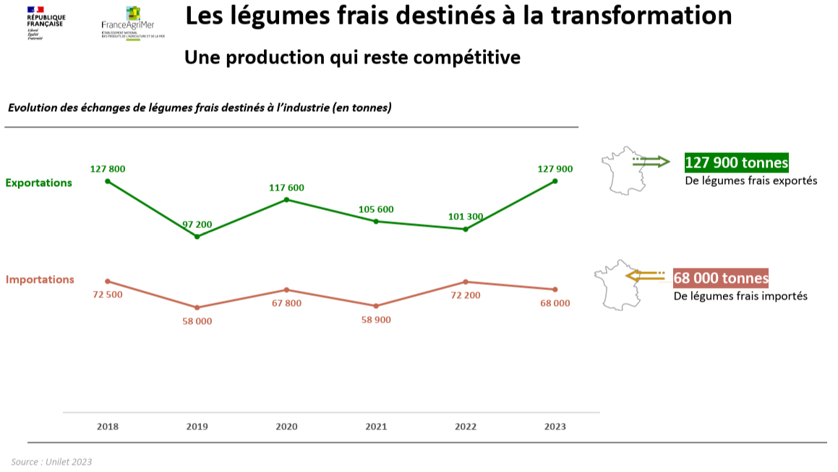
Importations de pommes pour l'industrie |  |  | Source
 | Volume (kt) | Source | CTIFL | Pour la pomme, on considère qu’environ 60 000 tonnes de pommes fraîches importées sont destinées à la transformation en moyenne ces dernières années. Pour les légumes, c’est à peu près le même volume importé destiné à l’industrie mais on ne sait pas le ventiler par produits.
2015 et 2019 | 60 | CTIFL | PANOFELT 2023 - FAM
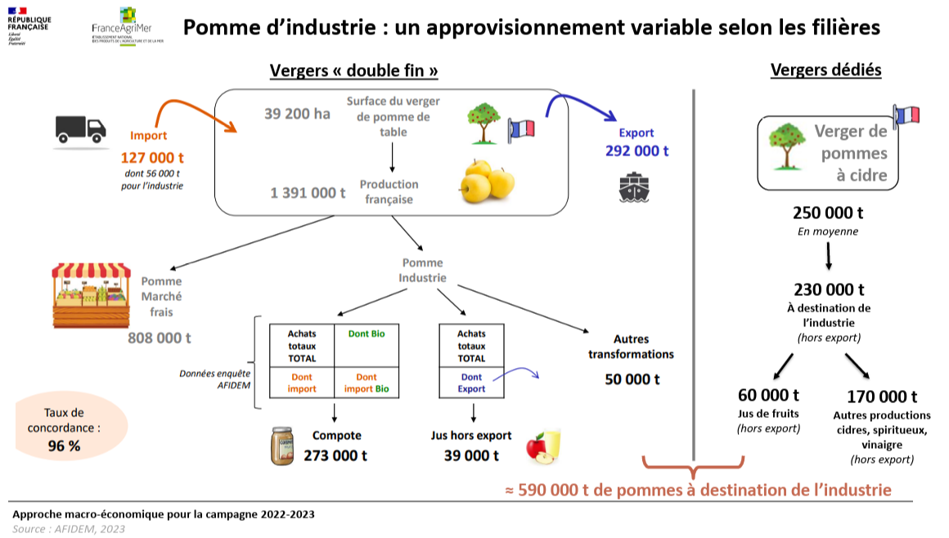
2023 | 56 | PANOFELT - FAM

Pommes à cidre à destination des jus de fruits
 | Volume (kt) | Source
2023 | 60 | PANOFELT - FAM

Importations de légumes pour l'industrie
 | Volume (kt) | Source
2015 | 60 | CTIFL
2019 | 58 | PANOFELT - FAM
2023 | 68 | PANOFELT - FAM

F&L transformés - PANOFELT
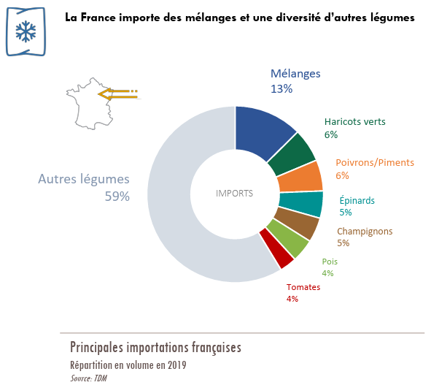
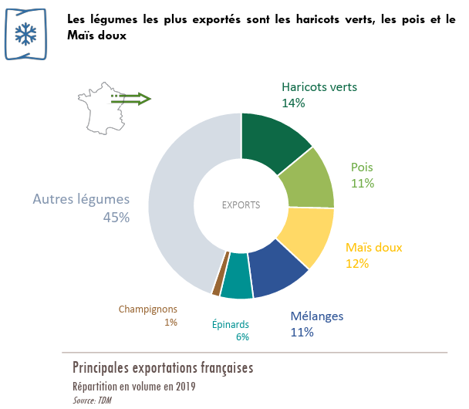
Source | PANOFELT 2023 - FAM
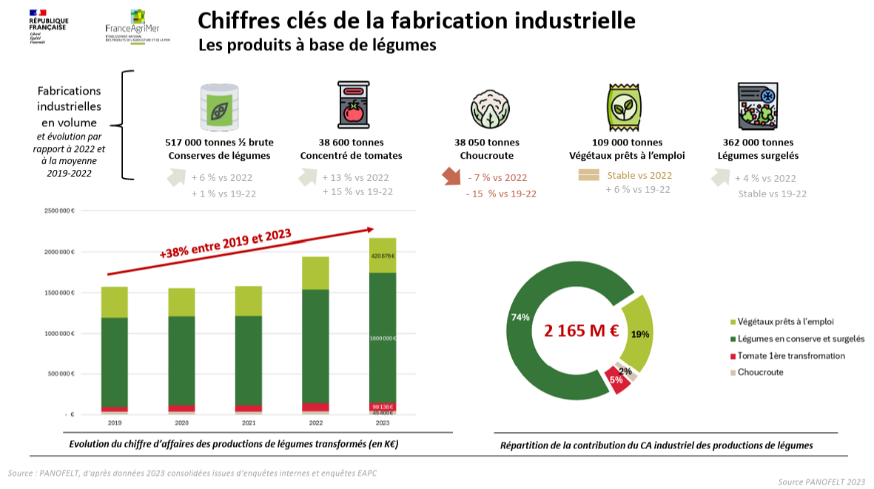

 |  |  |  |  |  | 2023, kt | Fabrication industrielle de produits à base de légumes
 |  |  |  |  |  | Conserves de légumes (en kt 1/2 brutes) | 517
 |  |  |  |  |  | Concentré de tomates | 38.6 | Ou plutôt produits de 1ère transformation à base de tomates (concentrés, conserves, jus et surgelés) ? Les sauces seraient plutôt un produit de 2nde transformation ?
 |  |  |  |  |  | Choucroute | 38.05
 |  |  |  |  |  | Végétaux prêts à l'emploi | 109
 |  |  |  |  |  | Légumes surgelés | 362

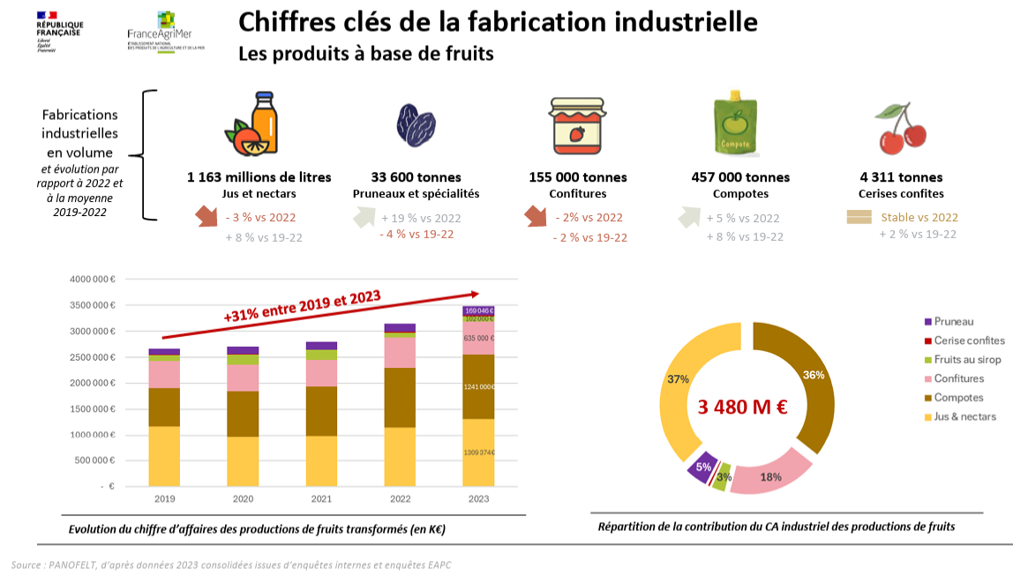
 |  |  |  |  |  | 2023, kt | Fabrication industrielle de produits à base de fruits
 |  |  |  |  |  | Jus et nectars (en Ml) | 1163
 |  |  |  |  |  | Pruneaux et spécialités | 33.6
 |  |  |  |  |  | Confitures | 155
 |  |  |  |  |  | Compotes | 457
 |  |  |  |  |  | Cerises confites | 4.311

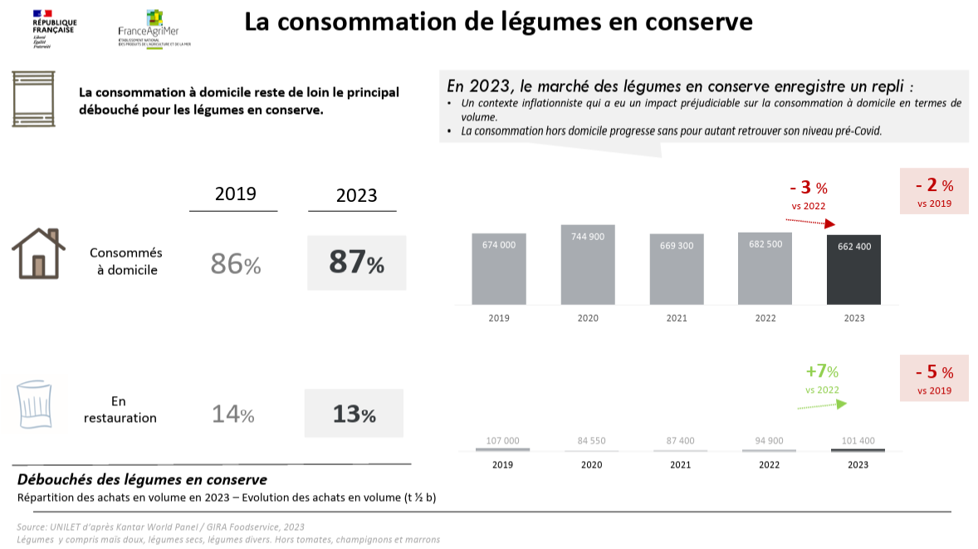
 |  |  |  |  |  | Consommation de légumes en conserve (kt 1/2 brutes) | 2019 | 2023
 |  |  |  |  |  | A domicile | 674 | 662.4
 |  |  |  |  |  | Hors domicile | 107 | 101.4

 |  |  |  |  |  | Hypothèse : Hors tomates, champignons et marrons

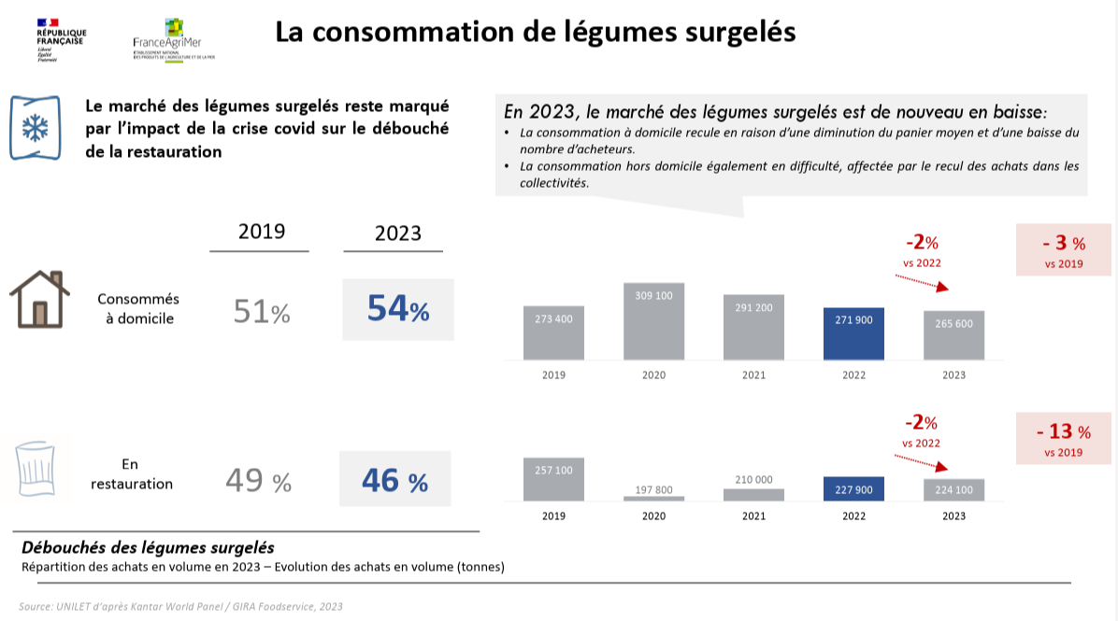
 |  |  |  |  |  | Consommation de légumes surgelés (kt) | 2019 | 2023
 |  |  |  |  |  | A domicile | 273.4 | 265.6
 |  |  |  |  |  | Hors domicile | 257.1 | 224.1

Source | https://legumes-info.fr/chiffres-cles/les-echanges/

 |  |  |  |  |  | Conserve (kt 1/2 brut) | 2023
 |  |  |  |  |  | fabrication | 517
 |  |  |  |  |  | importation | 267.21938776
 |  |  |  |  |  | exportation | 187.31988473
 |  |  |  |  |  | consommation | 763.8
 |  |  |  |  |  |  | 596.89950303

 |  |  |  |  |  | Surgelé (kt) | 2023
 |  |  |  |  |  | fabrication | 362
 |  |  |  |  |  | importation | 402.4691358
 |  |  |  |  |  | exportation | 214.52420701
 |  |  |  |  |  | consommation | 489.7
 |  |  |  |  |  |  | 549.94492879


 |  |  |  |  |  | 2022/23, kt | Matières premières pour l'industrie
 |  |  |  |  |  | Compote | 273
 |  |  |  |  |  | Jus | 99
 |  |  |  |  |  | Autres transformation | 50

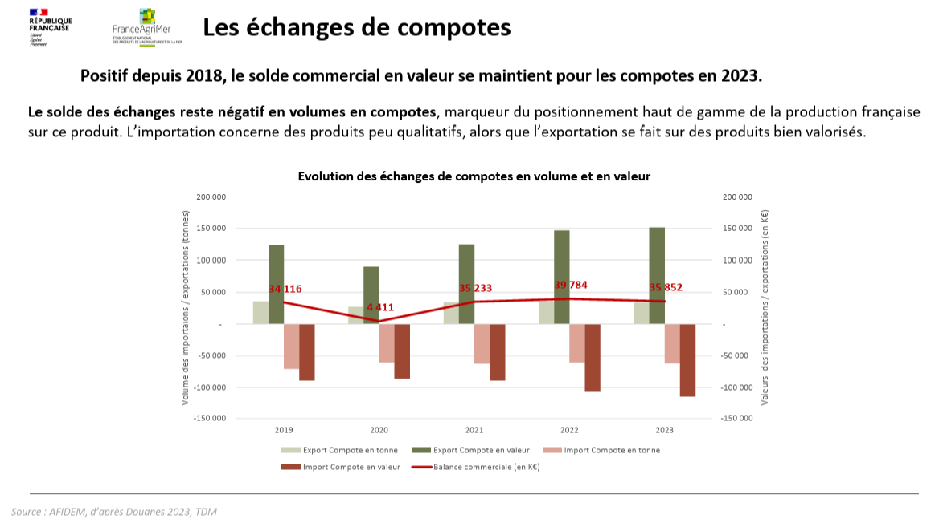
 |  |  |  |  |  | Echanges de compotes (kt) | 2019 | 2023
 |  |  |  |  |  | Importations | 70 | 60
 |  |  |  |  |  | Exportations | 35 | 35

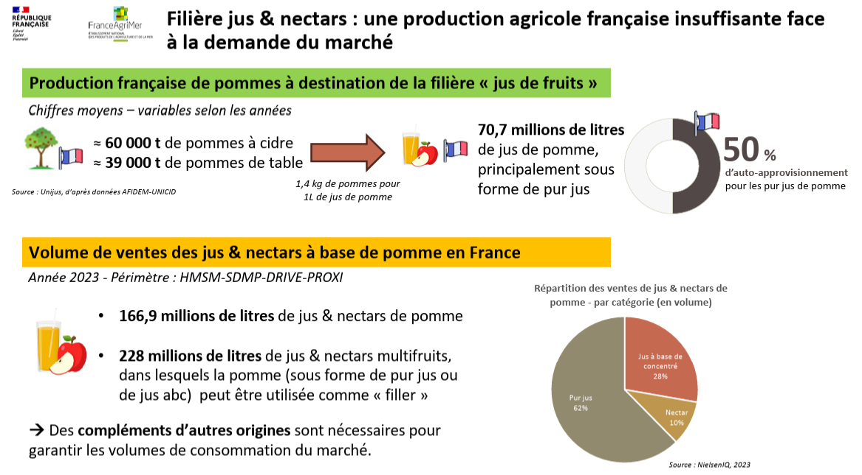
 |  |  |  |  |  | Rendement de fabrication du jus de pomme
 |  |  |  |  |  | 71%

 |  |  |  |  |  | Fabrication de jus de pomme (2023, Ml)
 |  |  |  |  |  | 70.7

 |  |  |  |  |  |  | Consommation en GMS (2023, kt)
 |  |  |  |  |  | Jus et nectars de pomme | 166.9
 |  |  |  |  |  | Jus et nectars multifruits, contenant de la pomme | 228

 |  |  |  |  |  |  | Répartition de la consommation en GMS de jus et nectars de pommes (2023, Ml)
 |  |  |  |  |  | Jus à base de concentrés | 28%
 |  |  |  |  |  | Nectar | 10%
 |  |  |  |  |  | Pur jus | 62%

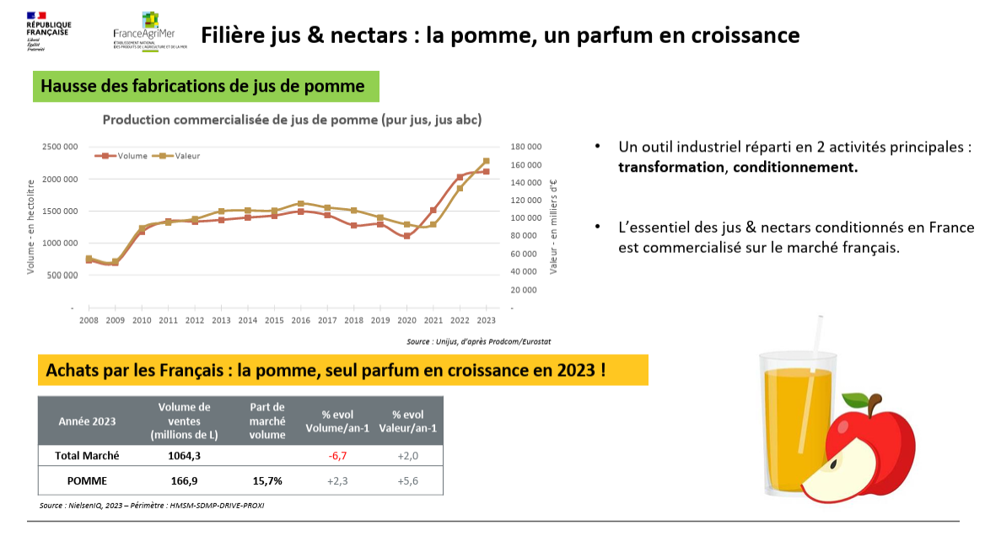

 |  |  |  |  |  | J'ai bien les mêmes volumes selon Prodcom mais je ne comprends pas pourquoi ces volumes sont bien supérieurs à cette estimation |  |  |  |  |  |  |  | 70.7
 |  |  |  |  |  | De même, si j'ajoute à ces fabrications les échanges de jus de pomme, j'aurai un disponible bien supérieur à ces ventes (même si ces ventes ne concernent que la consommation en GMS (qui correspond à environ 90 % de la conso normalement)) |  |  |  |  |  |  |  | 166.9

 |  |  |  |  |  |  | Consommation en GMS (2023, Ml)
 |  |  |  |  |  | Jus de fruits | 1064.3

Source | Synthèse Fruits transformés (2023) - FAM
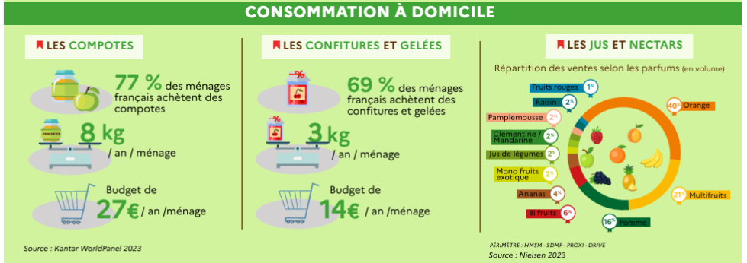
 |  |  |  |  |  |  | Répartition des ventes de jus de fruits en GMS (Ml, 2023)
 |  |  |  |  |  | Orange | 40%
 |  |  |  |  |  | Multifruits | 21%
 |  |  |  |  |  | Pomme | 16%
 |  |  |  |  |  | Bi fruits | 6%
 |  |  |  |  |  | Ananas | 4%
 |  |  |  |  |  | Mono fruits exotiques | 2%
 |  |  |  |  |  | Jus de légumes | 2%
 |  |  |  |  |  | Clémentine/mandarine | 2%
 |  |  |  |  |  | Pamplemousse | 2%
 |  |  |  |  |  | Raisin | 2%
 |  |  |  |  |  | Fruits rouges | 1%


 |  |  |  |  |  |  | Exportations (2023, kt)
 |  |  |  |  |  | Compotes | 34
 |  |  |  |  |  | Confitures | 72

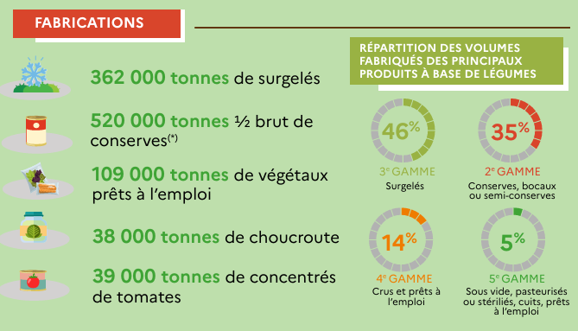
Source | Synthèse Légumes transformés (2023) - FAM
 |  |  |  |  |  | Légumes surgelés | 362 | 46% |  | Concentré de tomates | Conserves de légumes (en kt 1/2 brutes)
 |  |  |  |  |  | Conserves de légumes (en kt 1/2 brutes)Concentré de tomates | 275.43478261 | 35% |  | 38.6 | 236.83478261 | en kt
 |  |  |  |  |  | Végétaux prêts à l'emploi | 110.17391304 | 14% |  |  |  | 439.45
 |  |  |  |  |  | Choucroute | 39.347826087 | 5%
 |  |  |  |  |  |  | 786.95652174

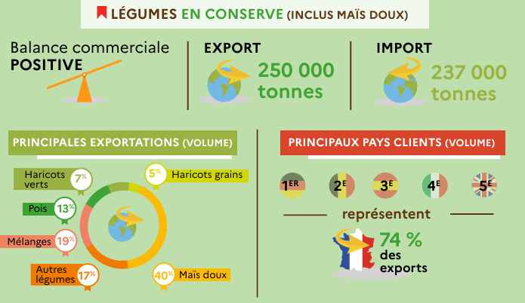
 |  |  |  |  |  | Pour confirmer les échanges de légumes en conserve

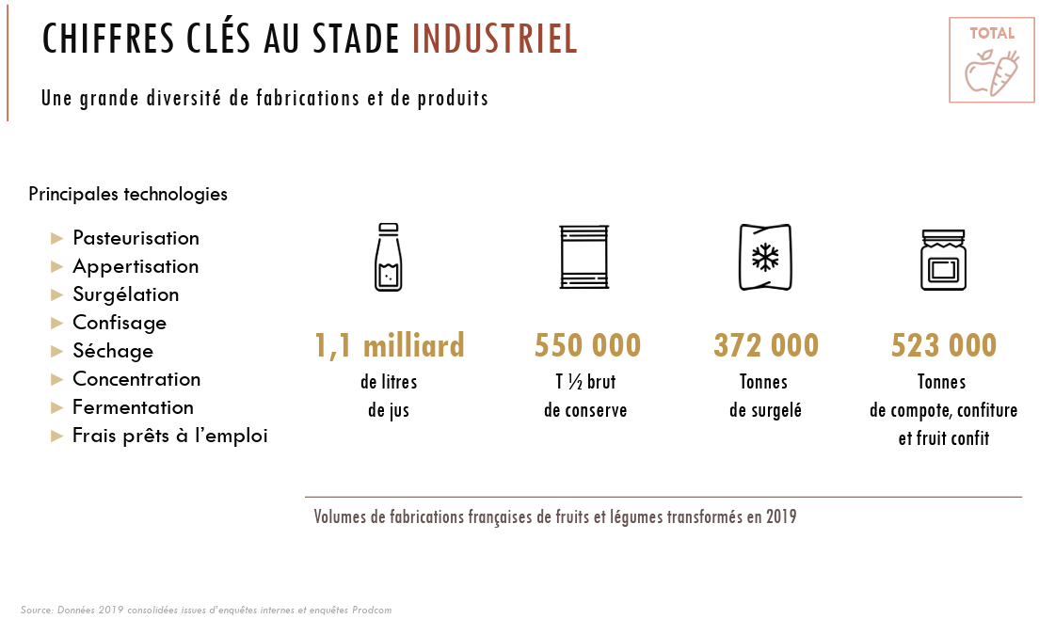
Source | PANOFELT 2019 - FAM
 |  |  |  |  |  | 2019, kt | Fabrication industrielle de produits à base de fruits et légumes
 |  |  |  |  |  | Jus et nectars (en Ml) | 1100
 |  |  |  |  |  | Conserves (kt 1/2 brut) | 550
 |  |  |  |  |  | Surgelé | 372
 |  |  |  |  |  | Compotes, confitures et fruits confits | 523

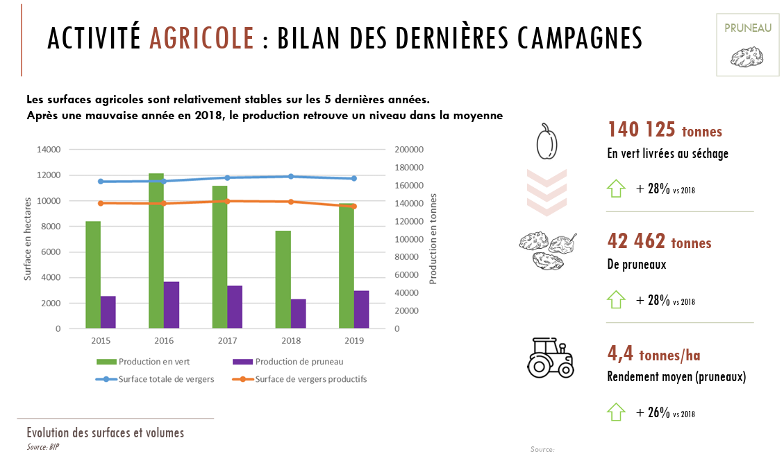
 |  |  |  |  |  | Production (kt) | 2015 | 2019
 |  |  |  |  |  | Prunes à pruneau (ou prunes d'ente et hybride) | 122 | 140.125 | Correspond bien aux MP transfo du SSP pour 2019, moins pour 2015
 |  |  |  |  |  | Pruneaux | 37 | 42.462

 |  |  |  |  |  | Cela donne un rendement de séchage d'environ 30 %, confirmé par ceci (entre 28 % et 33 %) |  |  |  |  |  |  | 30%

 |  |  |  |  |  | Source | https://www.pruneau.fr/un-fruit-simplement-seche/

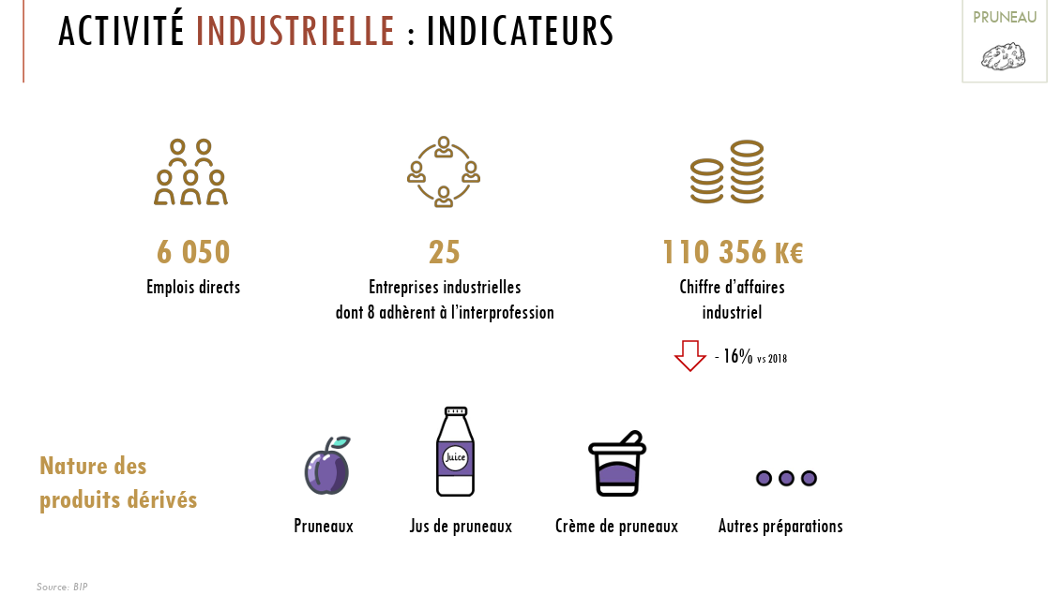

 |  |  |  |  |  | Produits dérivés du pruneau
 |  |  |  |  |  | Pruneaux
 |  |  |  |  |  | Jus de pruneaux
 |  |  |  |  |  | Crème de pruneaux
 |  |  |  |  |  | Autres préparations de pruneaux

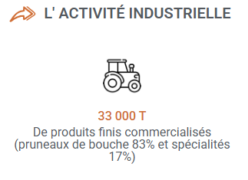
 |  | 2022
 |  | Source | https://anifelt.com/la-filiere/les-produits/pruneau/

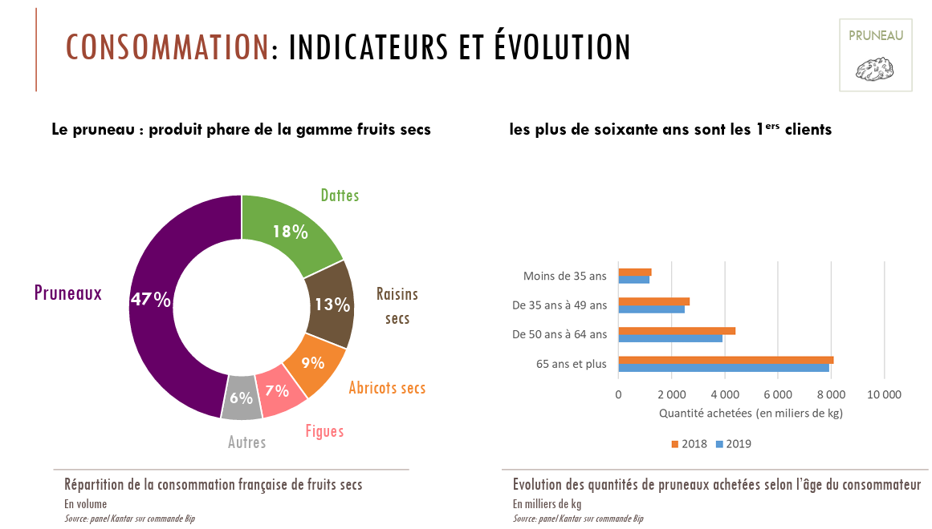
 |  |  |  |  |  | 2019, kt | Consommation de fruits secs (à domicile ?)
 |  |  |  |  |  | Pruneaux | 47%
 |  |  |  |  |  | Dattes | 18%
 |  |  |  |  |  | Raisins secs | 13%
 |  |  |  |  |  | Abricots secs | 9%
 |  |  |  |  |  | Figues | 7%
 |  |  |  |  |  | Autres | 6%

 |  |  |  |  |  | Consommation de pruneaux (à domicile ?) (2019, kt)
 |  |  |  |  |  | 15.5

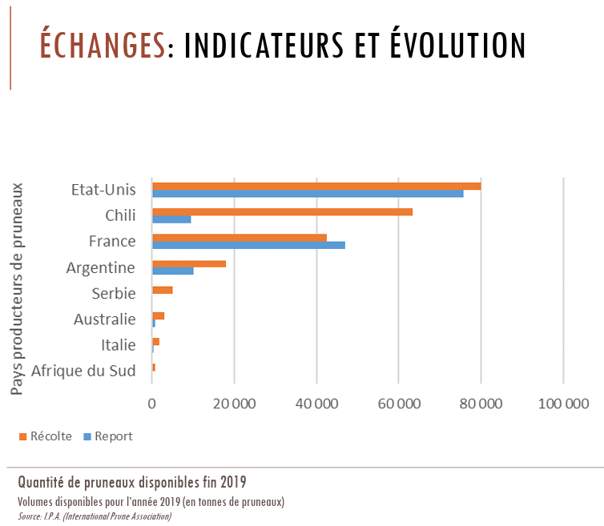

 |  |  |  |  | Le volume disponible serait la production + le report (sorte de stock initial) ?

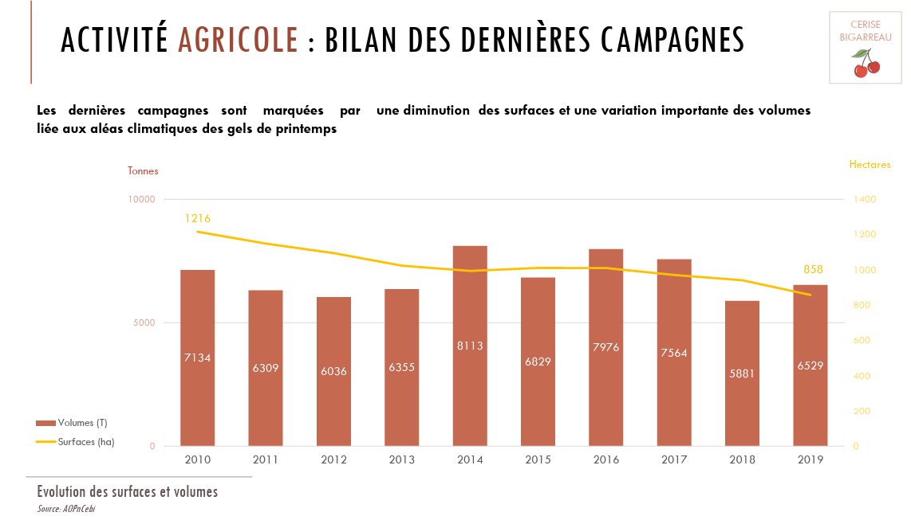
 |  |  |  |  |  | Je n'ai pas vraiment les mêmes productions dirigées vers la transformation pour la cerise bigarreau…

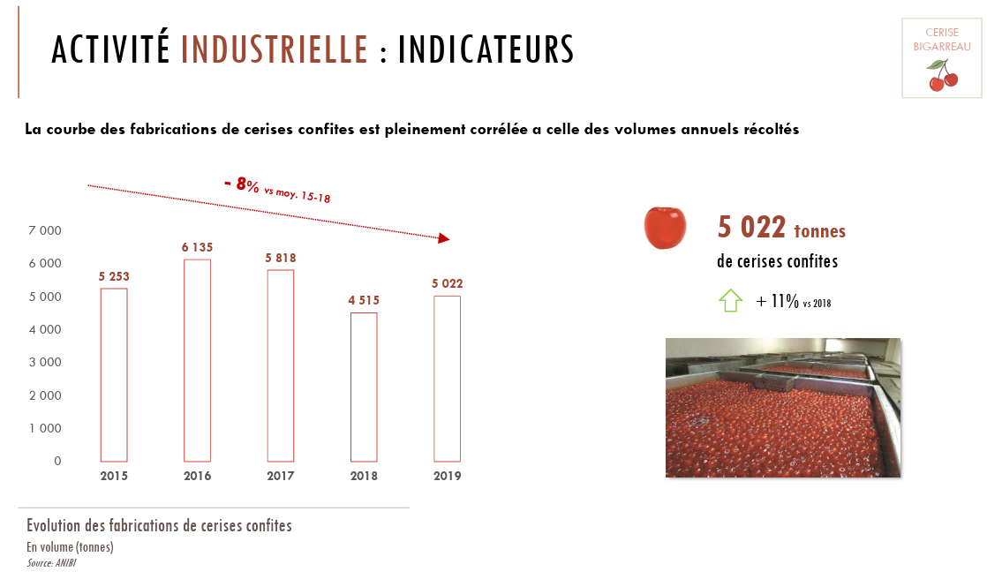

 |  |  |  |  |  |  | 2015 | 2019
 |  |  |  |  |  | Fabrication de cerises confites (kt) | 5.253 | 5.022

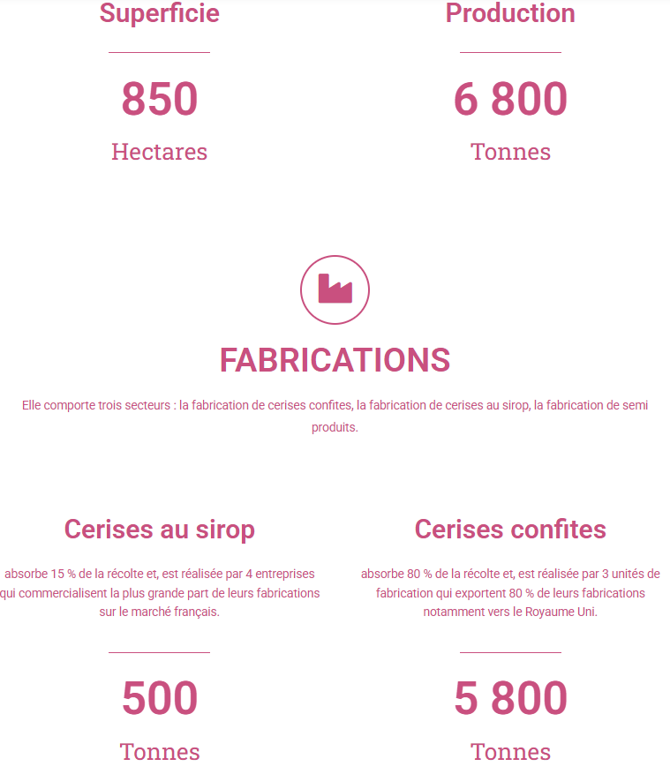
 |  |  |  | Source | https://anibi.fr/chiffres-cles/

 |  |  |  |  |  | kt, 2023 ? | Fabrication de produits à base de cerises
 |  |  |  |  |  | Cerises au sirop | 0.5
 |  |  |  |  |  | Cerises confites | 5.8

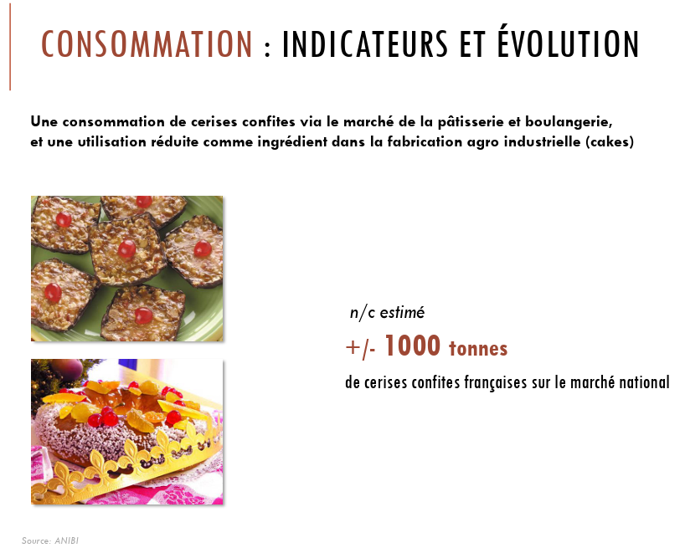

 |  |  |  |  |  | Consommation de cerises confites (kt, 2023 ?)
 |  |  |  |  |  | 1

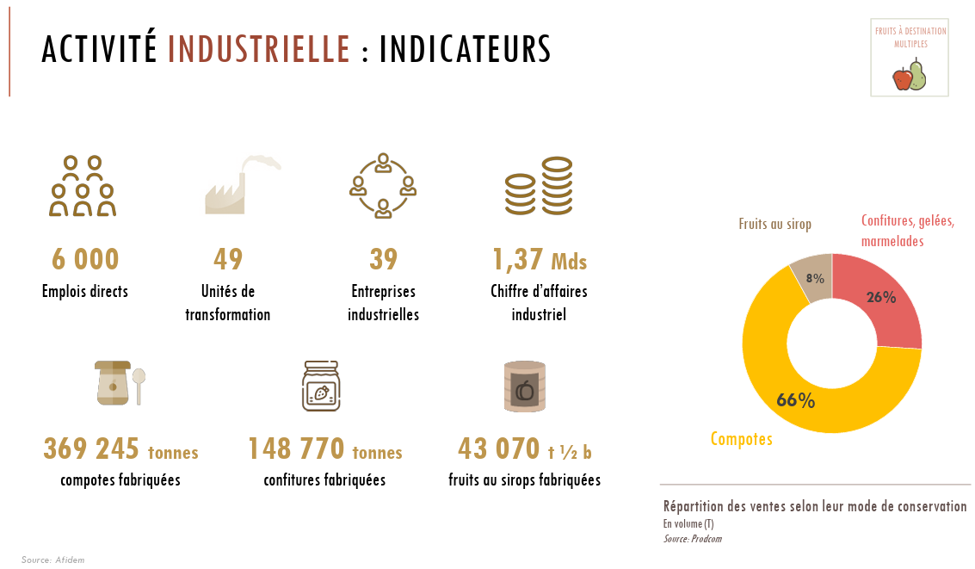
 |  |  |  |  |  | Fruits à destinations multiples = Compotes, confitures, au sirop

 |  |  |  |  |  |  | Fabrications (2019, kt)
 |  |  |  |  |  | Compotes | 369.245
 |  |  |  |  |  | Confitures | 148.77
 |  |  |  |  |  | Fruits au sirop (kt 1/2 brut) | 43.07

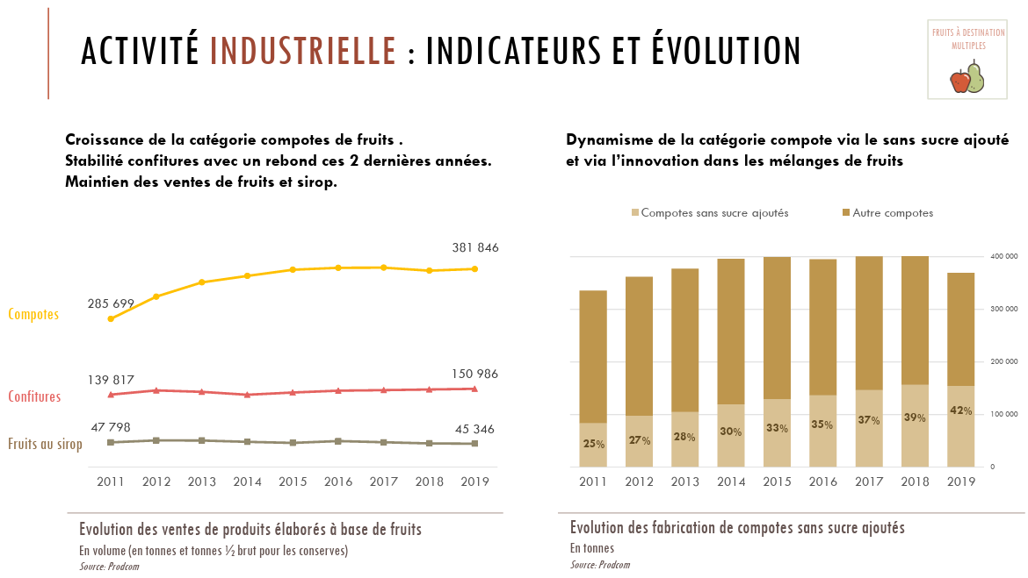

 |  |  |  |  |  | Ventes (kt) | 2015 | 2019
 |  |  |  |  |  | Compotes | 380 | 381.846
 |  |  |  |  |  | Confitures | 145 | 150.986
 |  |  |  |  |  | Fruits au sirop (kt 1/2 brut) | 45 | 45.346

 |  |  |  |  |  | Répartition des fabrications de compotes (kt) | 2015 | 2019
 |  |  |  |  |  | Sans sucre ajouté | 33% | 42%
 |  |  |  |  |  | Autres | 67% | 58%

Source | Compétitivité des produits de seconde transformation de l'industrie agroalimentaire française - FAM

 |  |  |  |  |  |  | Fabrications (2015, kt)
 |  |  |  |  |  | Confitures | 399
 |  |  |  |  |  | Compotes | 126

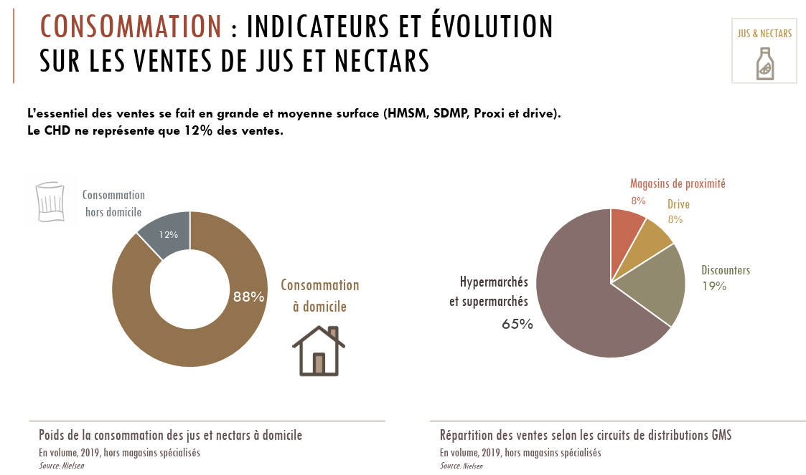
 |  |  |  |  |  |  | Réparition de la consommation de jus et nectars (Ml, 2019)
 |  |  |  |  |  | A domicile | 88% | Quasiment qu'en GMS, les circuits spécialisés sont en général négligés
 |  |  |  |  |  | Hors domicile | 12%

 |  |  |  |  |  |  | Répartition de la consommation de jus et nectars en GMS (Ml, 2019)
 |  |  |  |  |  | Hypermachés et supermarchés | 65%
 |  |  |  |  |  | Discounters | 19%
 |  |  |  |  |  | Drive | 8%
 |  |  |  |  |  | Magasins de proximité | 8%

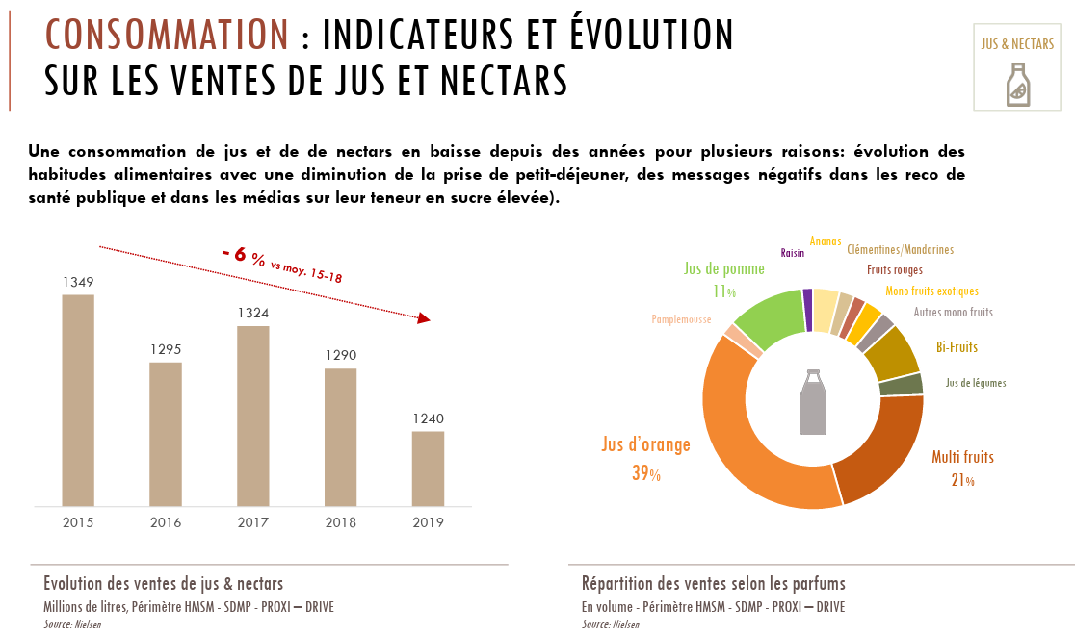
 |  |  |  |  |  |  | 2015 | 2019
 |  |  |  |  |  | Ventes de jus et nectars en GMS (Ml) | 1349 | 1240

 |  |  |  |  |  |  | Répartition des ventes de jus de fruits en GMS (2019, Ml)
 |  |  |  |  |  | Raisin | 1%
 |  |  |  |  |  | Jus de pomme | 11%
 |  |  |  |  |  | Pamplemousse | 2%
 |  |  |  |  |  | Jus d'orange | 39%
 |  |  |  |  |  | Multi-fruits | 21%
 |  |  |  |  |  | Légumes | 4%
 |  |  |  |  |  | Bi-fruits | 9%
 |  |  |  |  |  | Autres mono-fruits | 2%
 |  |  |  |  |  | Mono-fruits exotiques | 3%
 |  |  |  |  |  | Fruits rouges | 1%
 |  |  |  |  |  | Clémentines/mandarines | 2%
 |  |  |  |  |  | Ananas | 5%

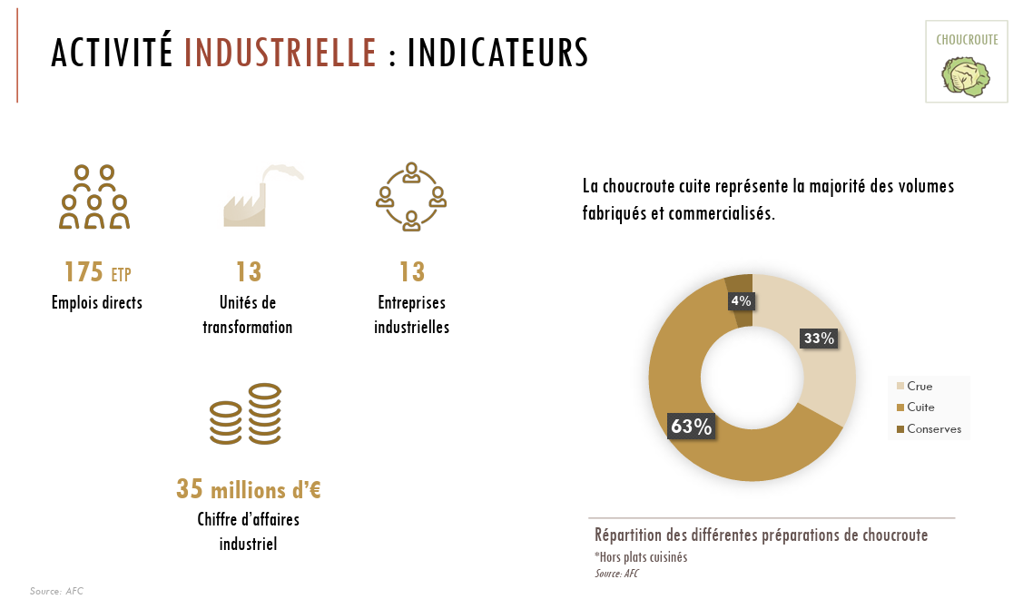
 |  |  |  |  |  |  | Répartition des fabrications de choucroute (2019, kt)
 |  |  |  |  |  | Choucroute crue | 33%
 |  |  |  |  |  | Choucroute cuite | 63%
 |  |  |  |  |  | Coucroute en conserve | 4%

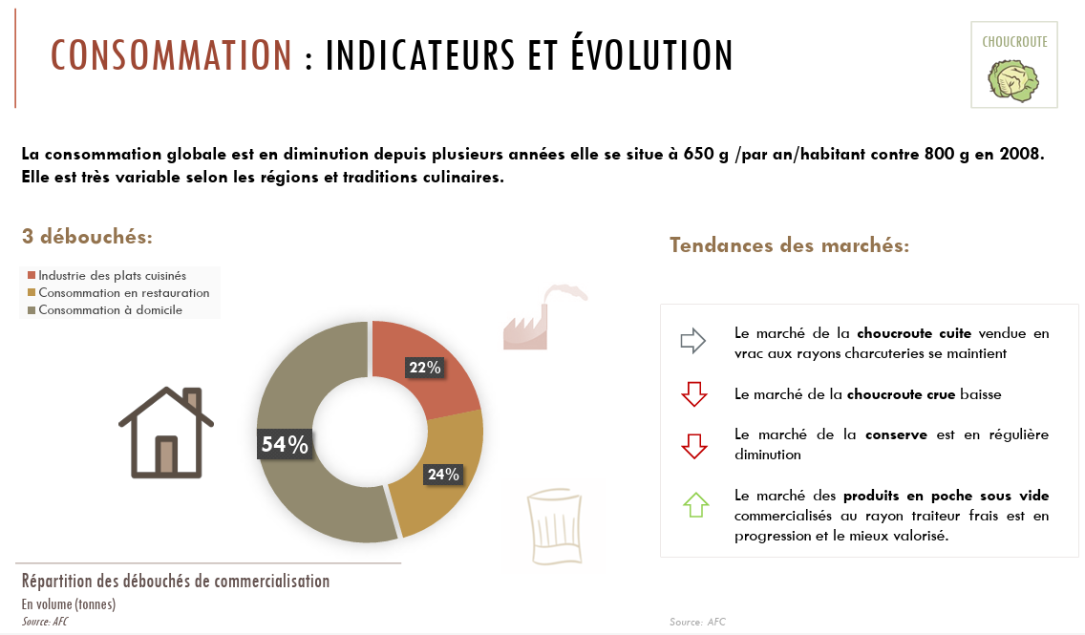
 |  |  |  |  |  |  | Répartition de la consommation de choucroute (2019, kt)
 |  |  |  |  |  | A domicile | 54%
 |  |  |  |  |  | Hors domicile | 24%
 |  |  |  |  |  | Industrie des plats préparés | 22%

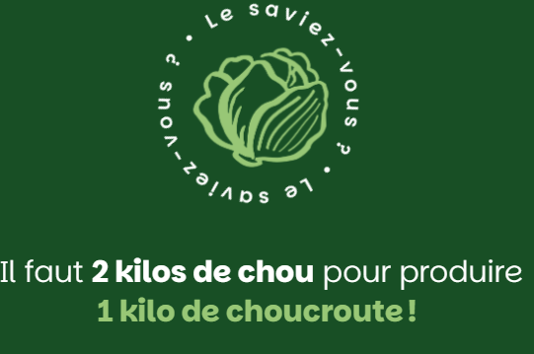
 |  | Source | https://choucroute-francaise.fr/le-processus-de-fabrication/

 |  | Mais le rendement semble meilleur lorsque l'on reprend les volumes (environ 63-64 %)

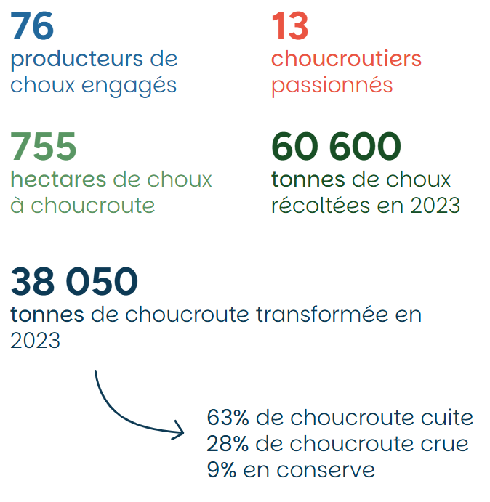
 |  | Source | https://choucroute-francaise.fr/filiere/ |  |  | Fabrications de choucroute (2023, kt)
 |  |  |  |  |  | 38.05

 |  |  |  |  |  |  | Répartition des fabrications de choucroute (2023, kt)
 |  |  |  |  |  | Crue | 28%
 |  |  |  |  |  | Cuite | 63%
 |  |  |  |  |  | Conserve | 9%

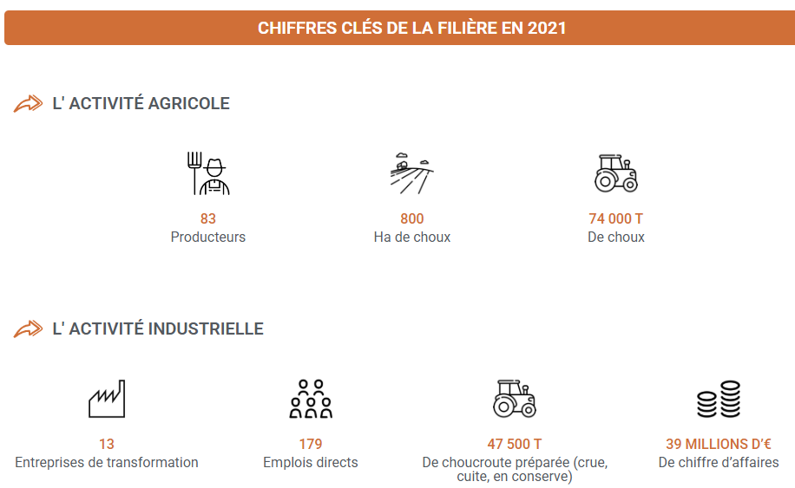
 |  |  |  |  |  | Source | https://anifelt.com/la-filiere/les-produits/choucroute/

 |  |  |  |  |  | Rendement du chou en choucroute (2021, kt)
 |  |  |  |  |  | 64%

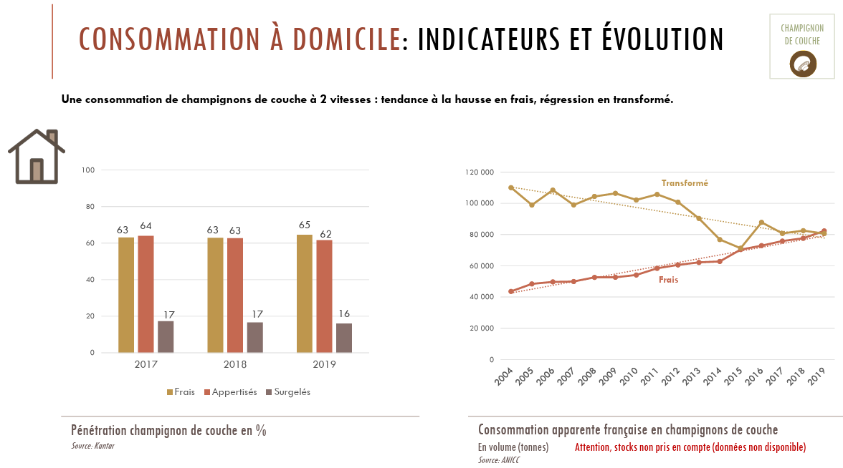
 |  |  |  |  |  |  | Consommation à domicile de champignons (2019, kt)
 |  |  |  |  |  | Frais | 65%
 |  |  |  |  |  | Appertisés | 62%
 |  |  |  |  |  | Surgelés | 16%

 |  |  |  |  |  | Consommation à domicile apparente de champignons (kt) | 2015 | 2019
 |  |  |  |  |  | Frais | 72 | 82
 |  |  |  |  |  | Transformé | 72 | 80

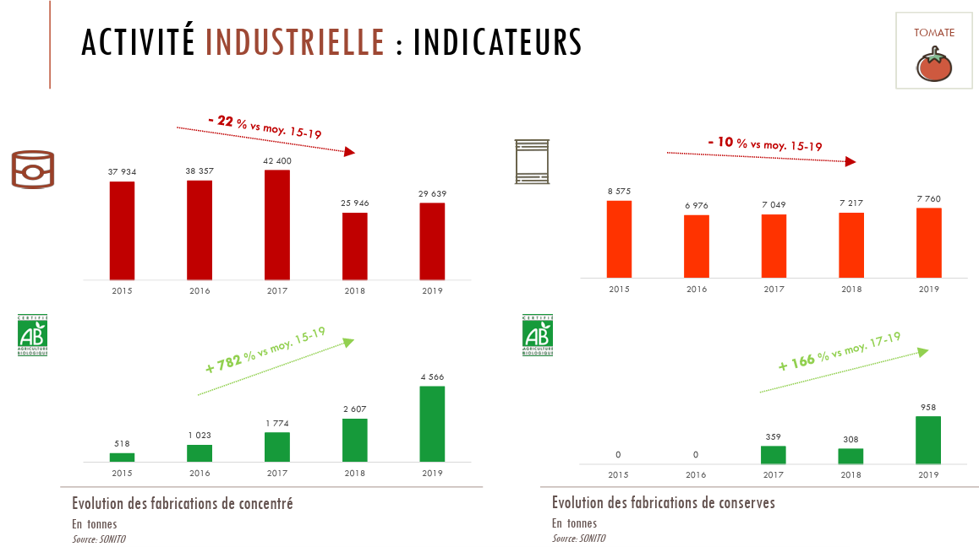

 |  |  |  |  |  | Fabrications de produits transformés de tomates (kt) | 2015 | 2019
 |  |  |  |  |  | Concentré | 38.452 | 34.205
 |  |  |  |  |  | Conserve | 8.575 | 8.718
 |  |  |  |  |  | Jus | 9.829 | 11.372
 |  |  |  |  |  | Surgelé | 1.393 | 1.858
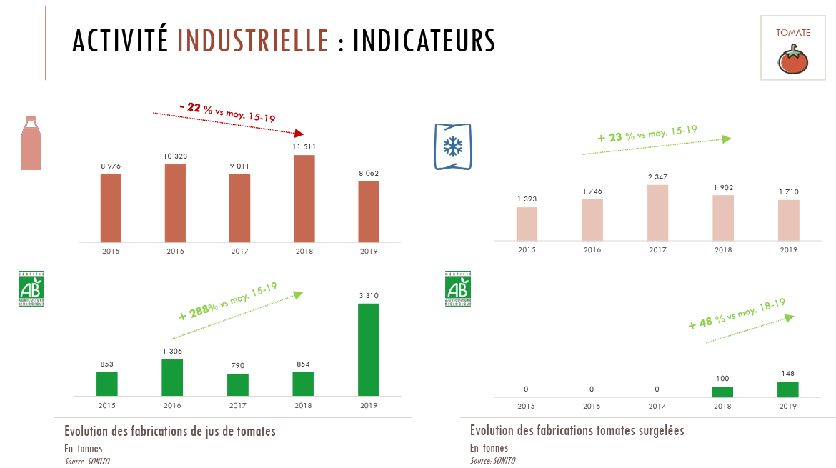

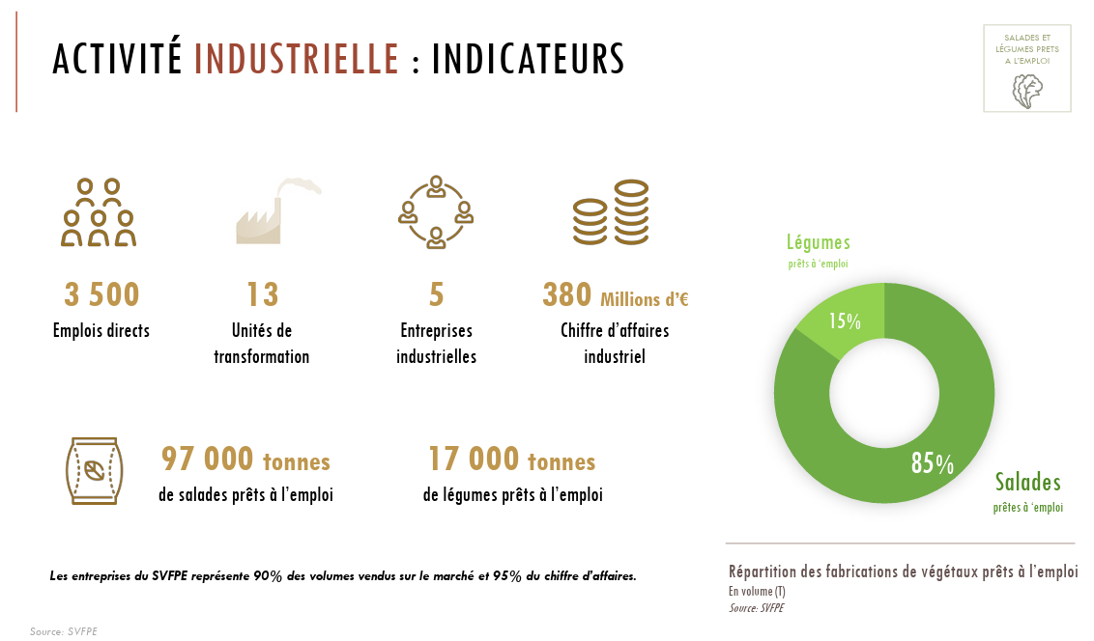
 |  |  |  |  |  |  | Fabrications de végétaux prêts à l'emploi (2019, kt)
 |  |  |  |  |  | Salades prêtes à l'emploi | 97
 |  |  |  |  |  | Légumes prêts à l'emploi | 17

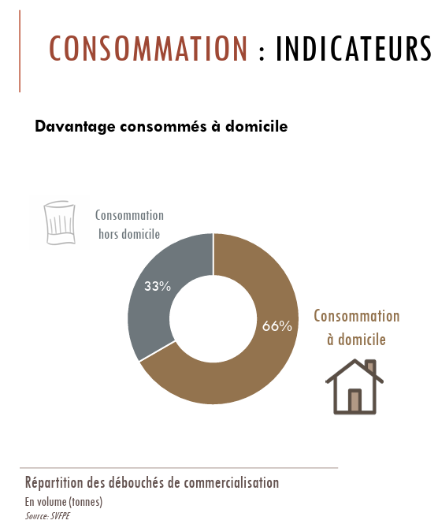
 |  |  |  |  |  |  | Répartition de la consommation de végétaux prêts à l'emploi (2019, kt)
 |  |  |  |  |  | A domicile | 67%
 |  |  |  |  |  | Hors domicile | 33%

Source | https://www.les-salades.fr/les-vegetaux-frais-prets-a-lemploi-dans-le-quotidien-des-francais/
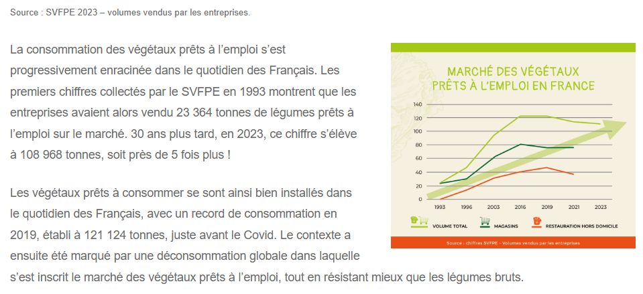

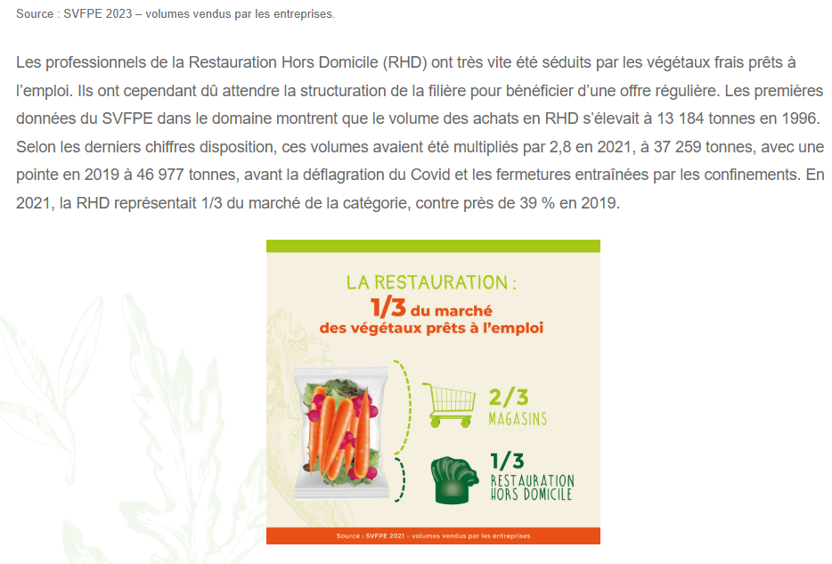
 |  |  |  |  |  |  | 2015 | 2019 | 2023
 |  |  |  |  |  | Consommation des végétaux prêts à l'emploi (kt) | 121 | 121.124 | 108.968
 |  |  |  |  |  | dont consommation des végétaux prêts à l'emploi en RHD (kt) | 39 | 46.977
 |  |  |  |  |  | dont consommation des végétaux prêts à l'emploi en magasins (kt) | 82 | 74.147

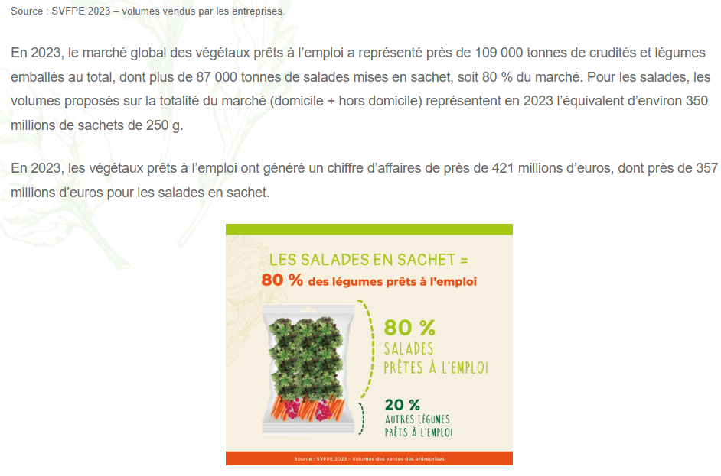
 |  |  |  |  |  | Consommation de salades en sachet (2023, kt)
 |  |  |  |  |  | 87

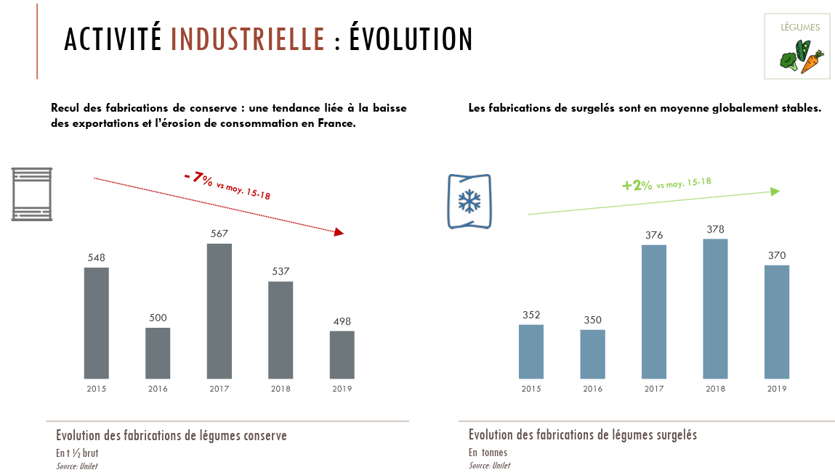
 |  |  |  |  |  | Fabrications de légumes appertisés ou surgelés (kt) | 2015 | 2019
 |  |  |  |  |  | Appertisés (kt 1/2 brut) | 548 | 498
 |  |  |  |  |  | Surgelés | 352 | 370

 |  |  |  |  |  | Consommation de légumes appertisés (kt 1/2 brut) | 2015 | 2019
 |  |  |  |  |  | A domicile | 673 | 656
 |  |  |  |  |  | Hors domicile | 119.45 | 107
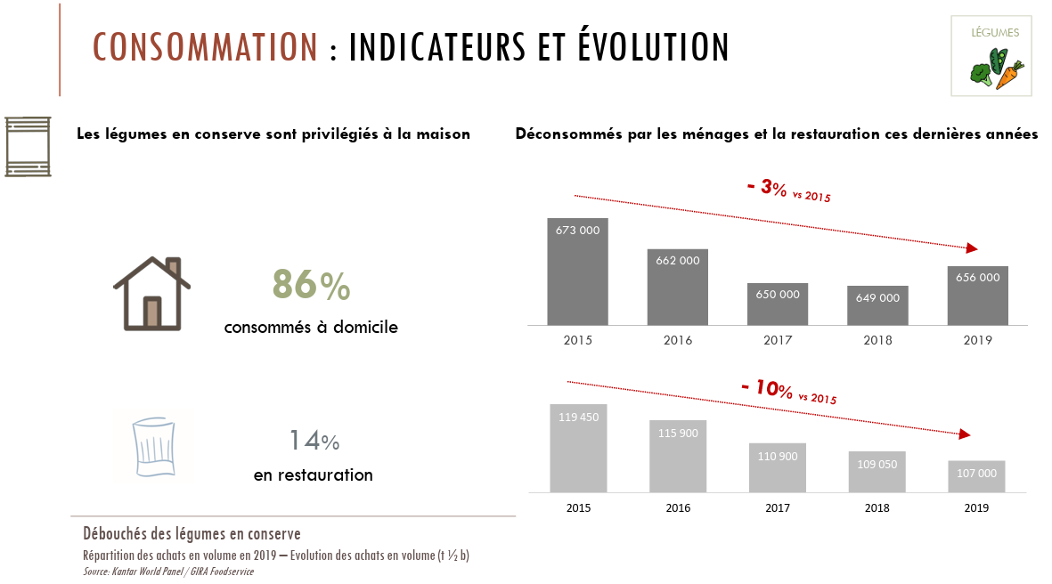

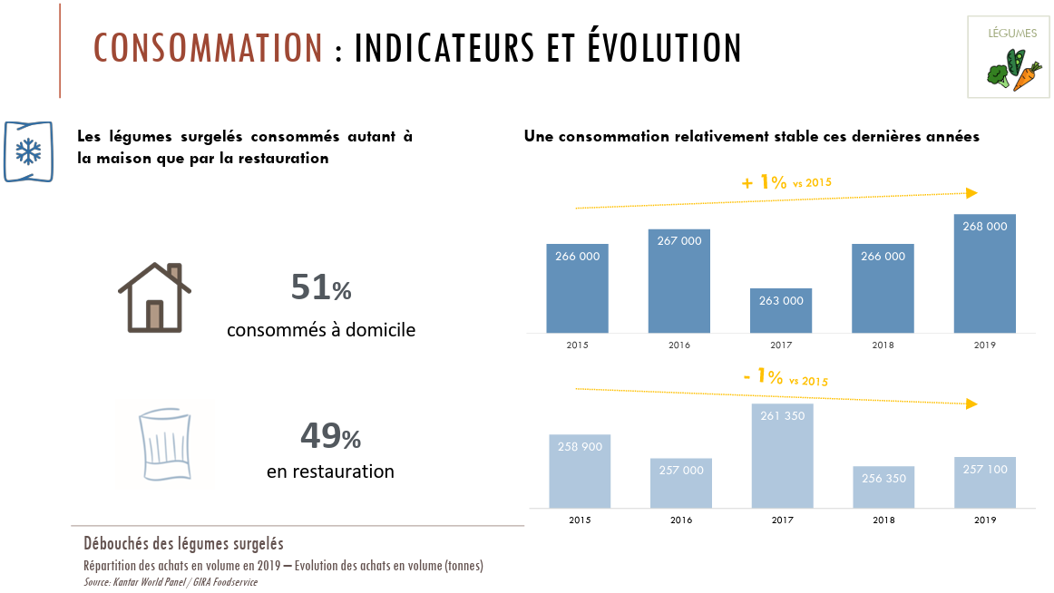
 |  |  |  |  |  | Consommation de légumes surgelés (kt) | 2015 | 2019
 |  |  |  |  |  | A domicile | 266 | 268
 |  |  |  |  |  | Hors domicile | 258.9 | 257.1

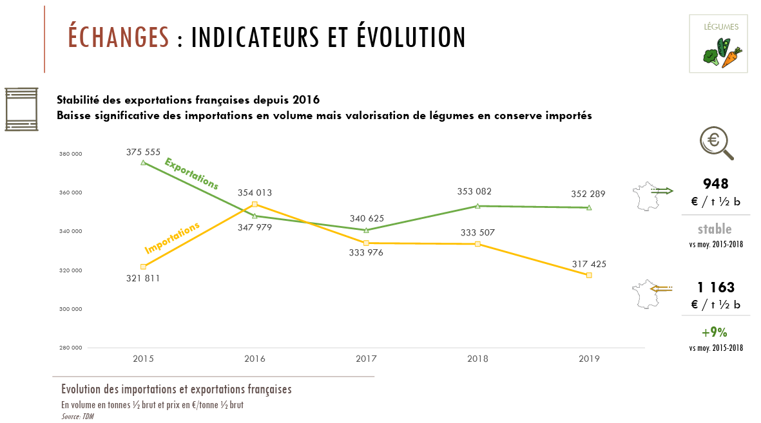
 |  |  |  |  |  | Je ne retrouve pas les mêmes échanges…

 |  |  |  |  |  |  | Conserve (kt 1/2 brut) | 2015 | 2019
 |  |  |  |  |  |  | fabrication | 548 | 498
 |  |  |  |  |  |  | importation | 321.811 | 317.425
 |  |  |  |  |  |  | exportation | 375.555 | 352.289
 |  |  |  |  |  |  | consommation | 792.45 | 763
 |  |  |  |  |  |  |  | 494.256 | 463.136

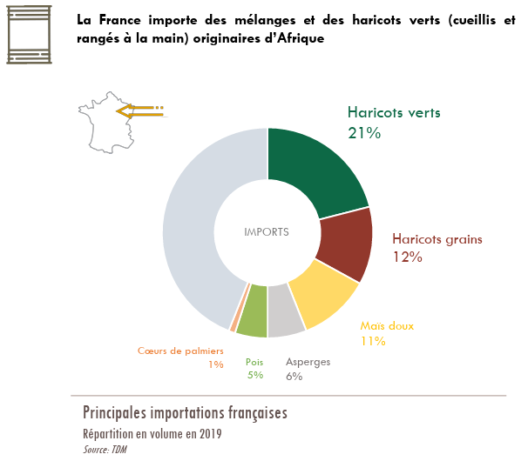
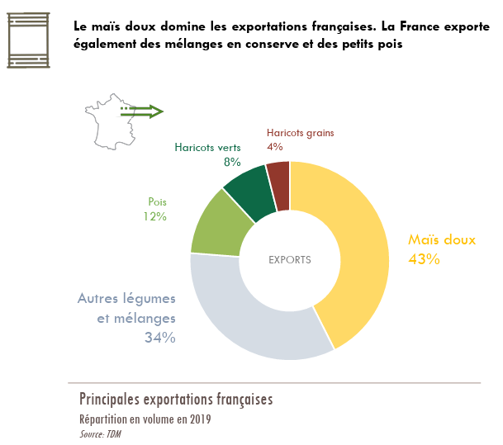

 |  |  |  |  |  | Je ne retrouve pas les mêmes échanges…
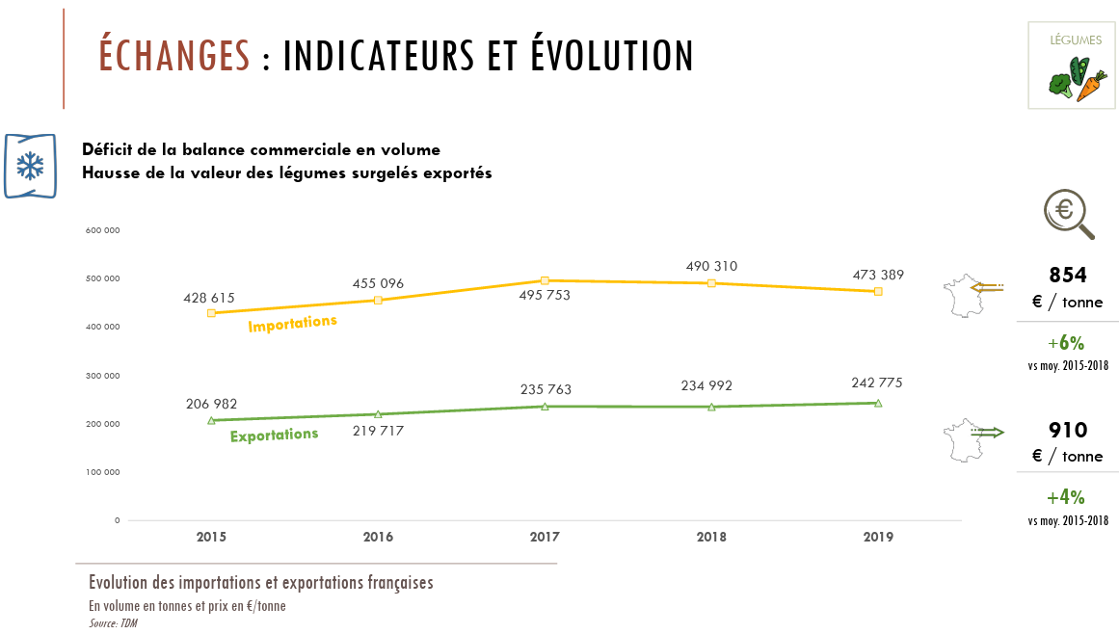

 |  |  |  |  |  |  | Surgelé (kt) | 2015 | 2019
 |  |  |  |  |  |  | fabrication | 352 | 370
 |  |  |  |  |  |  | importation | 428.615 | 473.389
 |  |  |  |  |  |  | exportation | 206.982 | 242.775
 |  |  |  |  |  |  | consommation | 524.9 | 525.1
 |  |  |  |  |  |  |  | 573.633 | 600.614

Coproduits - Projet étudiant
Source : Projet étudiant RefFlux (AgroParisTech)

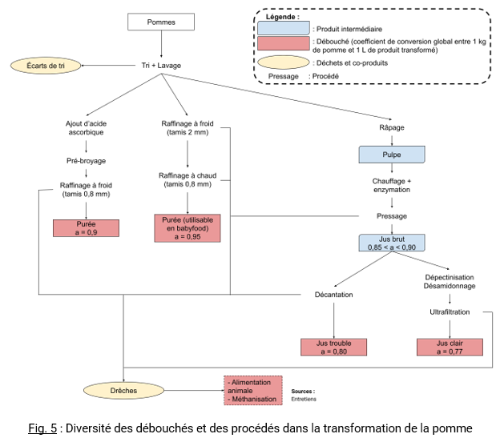
 | Estimations arbitraires

 | Production de | 5% | de drèches de pomme
 | Valorisées à | 67% | en FAF et à | 33% | en méthanisation

 | Estimations arbitraires

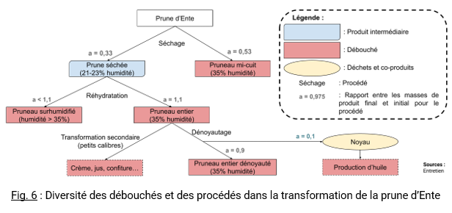
 | Production de | 10% | de noyaux de pruneaux (par raport à la production de pruneaux)
 | Valorisés à | 100% | pour la production d'huile

